PROCEDIMIENTO
Proceso GESTIÓN DE TECNOLOGÍA Y LA INFORMACIÓN
Procedimiento Gestionar los Incidentes de Seguridad de la información
VIGENCIA: 30/06/2021
CODIGO: 127-PRCGI-DSS02-01
V1
CONTROL DE CAMBIOS
VERSIÓN | FECHA | DESCRIPCIÓN DE LA MODIFICACIÓN
1 | 2021-06-30 | N.A
OBJETIVO
Establecer un procedimiento que permita identificar, atender, gestionar y dar respuesta de forma oportuna a los incidentes de seguridad de la información o informática, teniendo en cuenta la normativa vigente y los estándares en seguridad definidos, con el fin de mitigar el impacto asociado a la perdida de confidencialidad, integridad y disponibilidad de la información del DADEP.
ALCANCE
Inicia con el registro de un caso en el sistema de gestión de servicios TIC. Continúa con el análisis y clasificación del caso y si se trata de un incidente de seguridad informática o de la información, luego de esto se procede a buscar la solución y finaliza con la respuesta al usuario que registró el caso y el cierre del mismo en la herramienta de gestión de servicios TIC.
DEFINICIONES Y SIGLAS
Activo: componente que tiene valor para la entidad, bienes, derechos, información y otros recursos con los que se dispone. Clasificación: hace referencia al grado de severidad de un incidente de Seguridad de la Información. Confidencialidad: propiedad que determina que la información no esté disponible ni sea revelada a individuos, entidades o procesos no autorizados. Disponibilidad: propiedad de que la información sea accesible y utilizable por solicitud de una entidad autorizada. Evento de seguridad de la información: presencia identificada de una condición de un sistema, servicio o red, que indica una posible violación de la política de seguridad de la información o la falla de las salvaguardas, o una situación desconocida previamente que puede ser pertinente a la seguridad. Gestor de incidentes de seguridad de la información: Corresponde al profesional de la Oficina de Sistemas, encargado de realizar el análisis, evaluación y documentación de los incidentes de seguridad de la información reportados en la entidad. Herramienta de gestión: Corresponde a la herramienta donde se registra y documenta la información correspondiente a un incidente de seguridad de la información. Incidente de seguridad de la información: evento o serie de eventos de seguridad de la información no deseados o inesperados, que tienen probabilidad significativa comprometer las operaciones del negocio y amenazar la seguridad de la información. Información: se entiende por información todo aquel conjunto de datos organizados en poder de una entidad que posean valor para la misma, independientemente de la forma en que se guarde o transmita (escrita, en imágenes, oral, impresa en papel, almacenada electrónicamente, proyectada, enviada por correo, fax o e-mail, transmitida en conversaciones, etc.), de su origen (de la propia entidad o de fuentes externas) o de la fecha de elaboración. Integridad: propiedad de salvaguardar la exactitud y estado completo de los activos. Seguridad de la info

POLÍTICAS DE OPERACIÓN Y ASPECTOS GENERALES
Identificación de un incidente de seguridad de la información. *Es todo evento o serie de eventos que tienen probabilidad significativa comprometer la operación interna y/o los servicios sociales, amenazando la triada de la información, por ejemplo: no tener acceso a la información utilizada en el desarrollo de las actividades, pérdida o robo de carpetas físicas y magnéticas con información, ataques cibernéticos por medio de correos o páginas oficiales del DADEP, correos de tipo SPAM, contenidos inusuales, entre otros.
Incidente de otro tipo
*Incidentes que se presentan a nivel tecnológico y no afectan o exponen la información de la entidad. Los incidentes que no estén relacionados con la seguridad de la información se llaman incidentes de tecnología, por ejemplo: no acceso al equipo de cómputo (porque olvidó la clave, porque el equipo esta desconectado de la red, por fallas técnicas etc.), desconfiguración de los sistemas de información o aplicaciones, el bloqueo de una contraseña o perdida de esta, etc.
Responsabilidades
Es responsabilidad de los funcionarios y contratistas reportar todos los posibles incidentes de seguridad de la información a la mesa de servicio, a través de los canales dispuestos para ello. *Todo reporte de un posible incidente de seguridad de la información debe contener como mínimo con los siguientes datos: • Nombre de funcionario o contratista que reporta • Teléfono y/o extensión de contacto • Correo electrónico • Descripción del posible incidente
*Todo reporte de un posible incidente de seguridad de la información será valorado por la mesa de servicio, teniendo en cuenta las siguientes consideraciones al momento de realizar la asignación del caso: • Relacionar el posible incidente con una afectación en la integridad, disponibilidad y confidencialidad de la información. • Reunir información básica (lugar, tipo de información, datos de contacto de la persona que reporta) que llevó a determinar que es un posible incidente de seguridad de la información, información que podrá ser utilizada en la investigación y/o para empezar a contener los daños y minimizar el riesgo.
* El gestor de incidentes de seguridad de la información hará la tipificación de incidente mayor y solicitud padre, los cuales pueden ser asociados a los casos según corresponda; es posible que un incidente mayor y una solicitud padre estén asociados a un mismo caso.
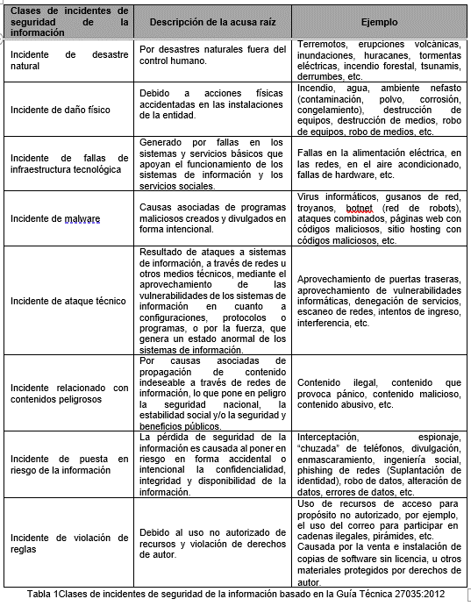 Clasificación de los incidentes de seguridad de la información. Los incidentes de seguridad de la información se clasifican, así:

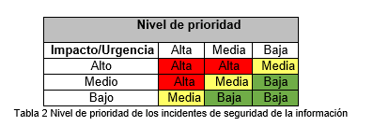 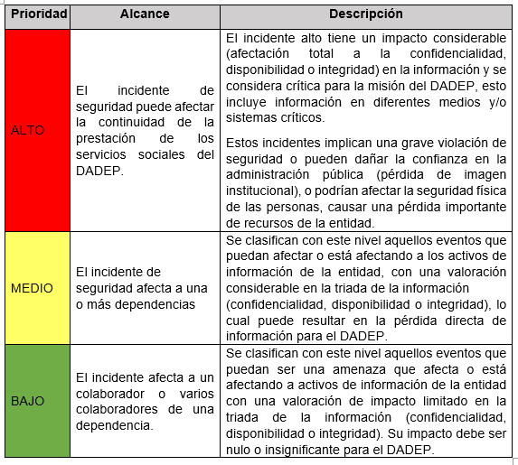 * Tipificación en prioridad de incidentes de la información Para la correcta gestión, todos los incidentes de seguridad de la información deberán tipificarse en prioridad de acuerdo con su impacto y urgencia por el gestor de Incidentes de Seguridad de la Información:

*En caso de que el incidente de seguridad de la información se considere de prioridad alta, el gestor de incidentes de seguridad de la información de la entidad deberá proponer el equipo que participará en el tratamiento del incidente y este será aprobado por el comité de Gestión Institucional del DADEP
*Cuando se presenten incidentes mayores o catastróficos no se requiere previo registro en la herramienta de gestión y debe ser tratado directamente por el gestor de incidentes de seguridad de la información quien a su vez trabajará de forma articulada con el Jefe de la Oficina de Sistemas. Esto con el fin dar un tratamiento prioritario en búsqueda de la solución del incidente.
* Los incidentes de seguridad de la información que no se consideren prioridad alta estarán liderados por el gestor de incidentes de seguridad de la información.
Prioridades de tratamiento de incidentes de seguridad de la información
*Se debe actuar para reducir los efectos reales y potenciales de un incidente, ya que esto puede marcar la diferencia entre un impacto menor o uno de mayor importancia, ver tabla 3. La respuesta exacta dependerá de la naturaleza del incidente al que se enfrente. No obstante, se sugieren las siguientes prioridades como punto de partida: • Proteger la vida humana y la seguridad de las personas. • Proteger la información reservada y confidencial. • Proteger otra información relevante (por ejemplo, propiedad intelectual o del ámbito directivo). • Proteger el hardware y software del DADEP. • Minimizar la interrupción de los recursos informáticos.
*Existen varias medidas que se pueden tomar para contener el daño y minimizar el riesgo en el entorno, como mínimo se debe llevar a cabo las siguientes acciones: • Evitar que los posibles atacantes conozcan las actividades que se adelanten dentro del tratamiento. • Comparar el impacto de dejar sin conexión los sistemas en peligro y los sistemas relacionados con el riesgo de continuar funcionando. • Determinar los puntos de acceso usados por posibles atacantes e implementar las medidas adecuadas para evitar futuros accesos. • Considerar la opción de volver a crear un sistema con discos duros nuevos (se deben eliminar los discos duros existentes y almacenarlos, ya que se pueden usar como prueba si se decide procesar a los posibles atacantes). • Asegurar el cambio de las contraseñas: locales, de las cuentas de servicio y administrativas en todo el entorno.
*Las posibles acciones para adelantar son: • Una solución efectiva: La gestión del incidente logró remediar los servicios o activos afectados por el incidente. • Una solución que relaciona un cambio: La gestión del incidente logró remediar los servicios o activos afectados por el incidente, sin embargo, el incidente puede replicarse, siendo necesario ejecutar un cambio para evitar reincidencia. Cualquier incidente que implique la afectación de la misionalidad de la entidad o de un proceso de manera crítica, ya sea por el número de usuarios afectados o porque se han visto involucrados sistemas o servicios tecnológicos, se debe dar una respuesta inmediata, la cual puede incluir la generación de un control de cambios para lo cual se deberá tener en cuenta las actividades del procedimiento de Gestión de Cambios de Tecnología. La valoración del incidente de seguridad de la información se realizará por el gestor de incidentes de seguridad del DADEP para determinar las consecuencias, las cuales constituirán una prueba importante y necesaria si se decide emprender acciones legales. Entre ellos, se pueden contar los siguientes: • Consecuencias asociadas a la pérdida de información confidencial. • Consecuencias legales. • Consecuencias laborales por el análisis de las infracciones, la reinstalación del software y la recuperación de datos. • Consecuencias en el tiempo de inactividad de los sistemas (por ejemplo, pérdida de productividad de los funcionarios y/o contratistas, sustitución del hardware, del software y de otras propiedades). • Consecuencias relacionadas con la reparación y posible actualización de las medidas de seguridad físicas dañadas o ineficaces (cierres, paredes, cajas, etc.). • Consecuencias relacionadas con la imagen del proceso afectado por un incidente. • Otros daños derivados, como la pérdida de la reputación o de la confianza de los beneficiarios del DADEP.
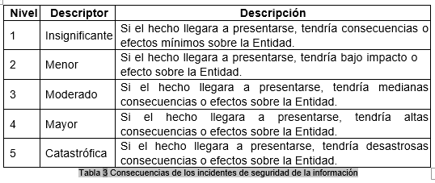 *Se utilizará la siguiente tabla para valorar las consecuencias de los incidentes de seguridad de la información en el DADEP: Debe tenerse en cuenta que los incidentes deben clasificarse únicamente de acuerdo con lo establecido en la anterior tabla y puede tener incumplimiento legal, sanciones, costos, pérdida de imagen o afectación de la operación de la DADEP.
PRODUCTO O SERVICIO
SALIDAS (Producto o Servicio) |  |  | DESCRIPCIÓN |  |  | GRUPOS DE VALOR OBJETIVO
- Política de SGSI - Declaración de alcance del SGSI - Plan de tratamiento de riesgos de seguridad de la información. - Informes de auditoría del SGSI - Recomendaciones de mejora para el SGSI |  |  | Documentos necesarios para gestionar inicidentes de seguridad de la información. |  |  | Comité Directivo Usuarios internos
NORMATIVIDAD Y/O DOCUMENTOS ASOCIADOS
- El control de los riesgos a la seguridad de la información, riesgos laborales, aspectos ambientales se pueden consultar el siguiente vinculo: Mapa de Riesgos. - La normativa asociada al procedimiento se puede consultar en el siguiente vinculo: Matriz de requisitos legales y normativos - Los documentos asociados al procedimiento se pueden consultar en el siguiente vinculo: Listado Maestro de Documentos. - Los registros asociados al procedimiento se pueden consultar en el siguiente vinculo: Listado Maestro de registros/ Cuadro de Caracterización Documental - Las disposiciones de almacenamiento y archivo se pueden consultar en el siguiente vinculo: Tablas de Retención Documental.
ACTIVIDAD | FLUJOGRAMA |  | DESCRIPCIÓN ACTIVIDAD | TIEMPO | RESPONSABLE | FORMATO Y/O REGISTRO
 | Ver Anexo Flujograma DSS02 |  | INICIO
1 |  |  | Reportar a la mesa de servicio el posible incidente de seguridad de la información. |  | Funcionarios y contratistas | reporte del caso a través de los canales de comunicación definidos
2 |  |  | Realizar el registro del caso en la mesa de servicio. ¿El reporte presentado es un incidente de seguridad ? SI:Realizar el escalamiento al gestor de incidentes de seguridad de la información a través de la mesa de servicios. Continuar con la actividad 4 NO: Asignar caso a soporte en sitio para realizar la verificación del caso. Continuar con la actividad 3 |  | Agente mesa de servicio | Registro herramienta de gestión
3 |  |  | Realizar la verificación del caso y documentar en la herramienta de gestión el cierre de este. Continuar con la actividad 13. |  | Agente mesa de servicio
4 |  |  | Realizar una nueva revisión del caso y evaluar si este es un incidente de seguridad. ¿Caso reportado es un incidente de seguridad? SI: Continuar con la actividad 5. NO:Reasignar a la mesa de servicio. Regresar a la actividad 3. |  | Oficial de seguridad de la información
5 |  |  | Realizar la clasificación de la prioridad del incidente de acuerdo a lo definido en las tablas 1, 2 y 3 de las políticas de operación. ¿La prioridad del incidente de seguridad es alto ? SI: Continuar con la actividad 6 NO: Continuar con la actividad 11 |  | Oficial de seguridad de la información
6 |  |  | Presentar un informe con las evidencias recopiladas y plantear posibles alternativas para la solución del incidente e informar al Jefe de la Oficina de Sistemas para convocar a los involucrados en la solución del incidente. |  | Oficial de seguridad de la información | Informe de evidencias
7 |  |  | Crear una estrategia para el tratamiento del incidente junto con los convocados para la solucion. ¿La respuesta del incidente requiere un control de cambios ? SI: Continuar con el proceso BAI06-GestionarlosCambios. NO: Continuar con actividad 9. |  | Oficial de seguridad de la información
8 |  |  | Viene del proceso BAI06-GestionarlosCambios. Realizar el tratamiento del incidente acorde a lo establecido en el control de cambios. Continuar con la actividad 10. |  | Oficial de seguridad de la información
9 |  |  | Recopilar las evidencias y documentar el incidente. |  | Oficial de seguridad de la información | Informe de actividades
10 |  |  | Socializar a los funcionarios y contratistas los incidentes clasificados como altos o críticos divulgando, los controles implementados para que estos tomen medidas preventivas y mitiguen riesgos de seguridad de la información. |  | Oficial de seguridad de la información
11 |  |  | Documentar y resolver el incidente de seguridad de la información. |  | Oficial de seguridad de la información
12 |  |  | Catalogar el nivel de consecuencia del incidente el cual deberá quedar documentado en la herramienta de gestión de la Entidad |  | Oficial de seguridad de la información | herramienta de gestión
13 |  |  | Cerrar el caso en la mesa de servicio. |  | Oficial de seguridad de la información | herramienta de gestión
 |  |  | FIN
AUTORIZACIÓN
Elaboró: Guiomar Cortés Ávila Gerente de Proyectos Oficina de Sistemas |  |  | Revisó: Luis Fernando Arango Vargas Profesional Universitario Oficina Asesora de Planeación |  | Aprobó: Syrus Asdrubal Pacheco Jefe Oficina de Sistemas

No
Si

